关系图
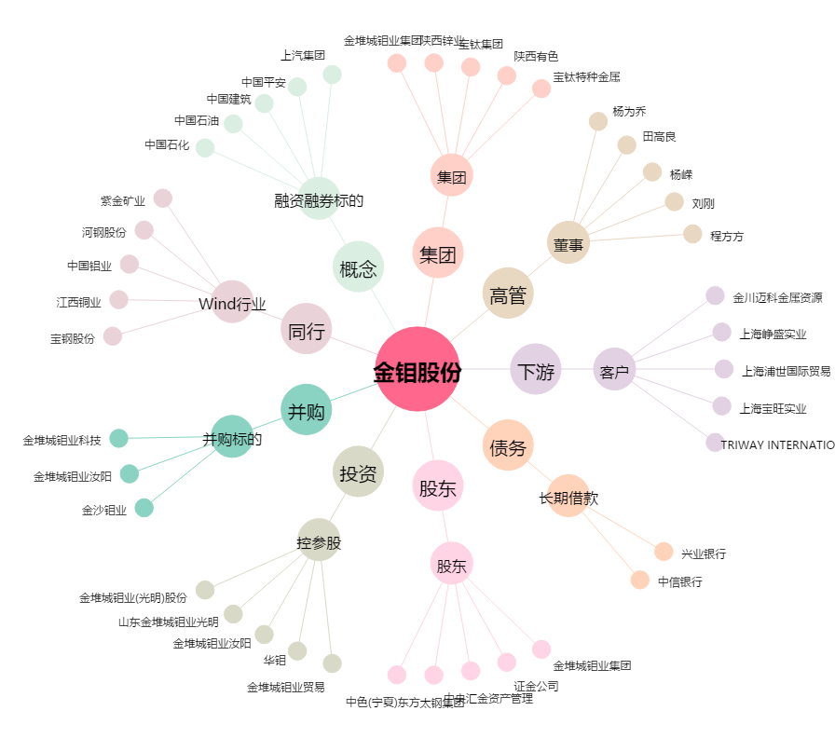
金钼股份[601958.SH] - 关系概览图

